Oppgave 5
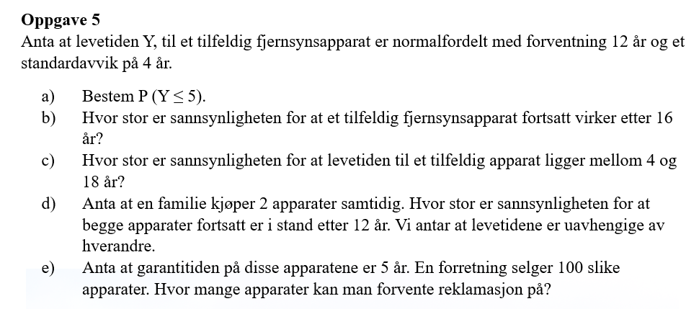
Y~N(12, 4)

a) P(Y≤5)= | 0.040

b) P(Y>16)=1-P(Y≤16)= |  | 0.159

c) P(4<Y<18)=P(Y≤18)-P(≤4)= |  |  | 0.910

d) Y+Y~N(24, 5.7)
P(Y>12)=1-P(Y+Y≤12)= |  | 0.982

e) Vi finner sannsynligheten for reklamasjon per apparat først:
P(Y≤5)= | 0.040
Antall apparater kan man forvente reklamasjon på= |  |  |  | 4
Svar: av 100 solgte apparater kan forretning forvente reklamasjon på 4.

